Instrucciones
Instrucciones
1. Crea una copia del archivo

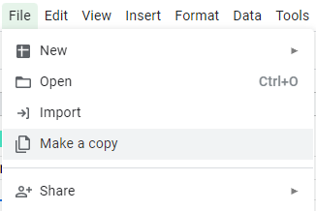

2. Añade tus factores PESTEL en la hoja "Plantilla" junto a descripción, plazo e impacto.
3. Encontrarás un ejemplo ya rellenado en la hoja "Ejemplo"

Si necesitas más espacios para escribir tus factores sigue las siguientes instrucciones
1. subraya una línea

2. Haz clic con el botón derecho del ratón en el número de línea
3. Elige "Insert 1 row [above/below]

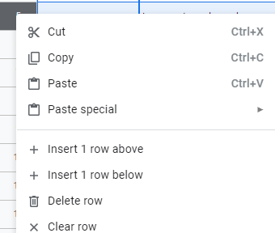

4. ¡Ya está!

